00_封面与索引
《逆岁：四契》 游戏策划案与制作台账

2D 横版剧情动作游戏｜Godot 4.7｜中国神话民俗像素风
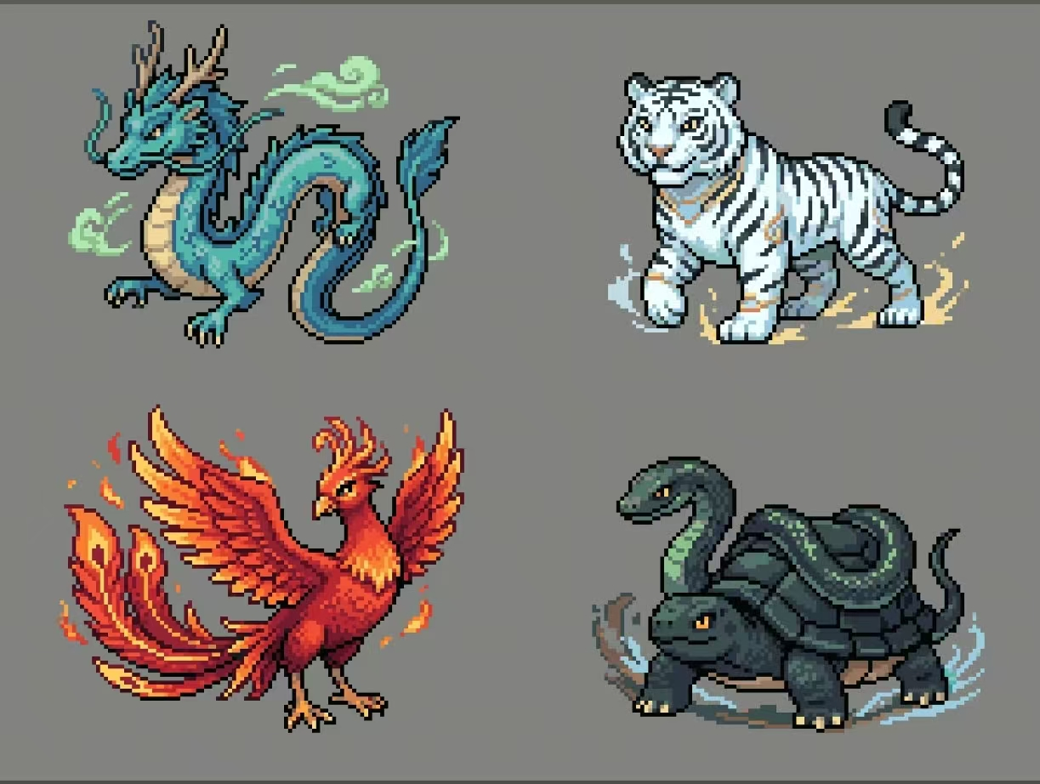
文档版本 | v1.7
策划基线 | 2026-10-27
当前阶段 | 四幕可玩 Demo 内容重构
主方案 | 四象面具＋五室关卡＋岁髓岁灯

工作簿目录
01_当前决议 | 本轮确认的五室、岁髓、技能与装配规则
02_项目概览 | 产品定义、卖点、支柱、目标与非目标
03_核心循环 | 探索、战斗、成长、Boss 与重试闭环
04_世界观叙事 | 停岁、岁契、四象与四幕剧情结构
05_五室关卡 | 普通房、小 Boss、岁灯、回响房与大 Boss
06_敌兵与小Boss | 四幕普通敌人和精英定位
07_岁髓与岁灯 | 货币产出、生命、攻击与成长规则
08_主动技能 | 回锋、契灵弹、天雷阵及两级成长
09_四象Boss | 白虎、朱雀、玄武、青龙机制与数值
10_面具系统 | 四象面具被动、主动与战斗定位
11_战斗手感 | 移动、跳跃、攻击、闪身、反馈参数
12_UI剧情存档 | 输入、剧情、暂停、检查点与自动存档
13_美术音频 | 美术规范、动画资产与音频方向
14_技术架构 | Godot 模块职责、事件与数据合同
15_生产验收 | 生产范围、里程碑、验收和剩余工作
16_风险待决 | 设计、制作、平衡与工程风险
17_每日更新 | 按日整理需求、修正、实现与验证记录

状态图例：绿色＝已完成/通过；黄色＝已确认待制作；蓝色＝验证中；红色＝风险/待决

